شکبیر
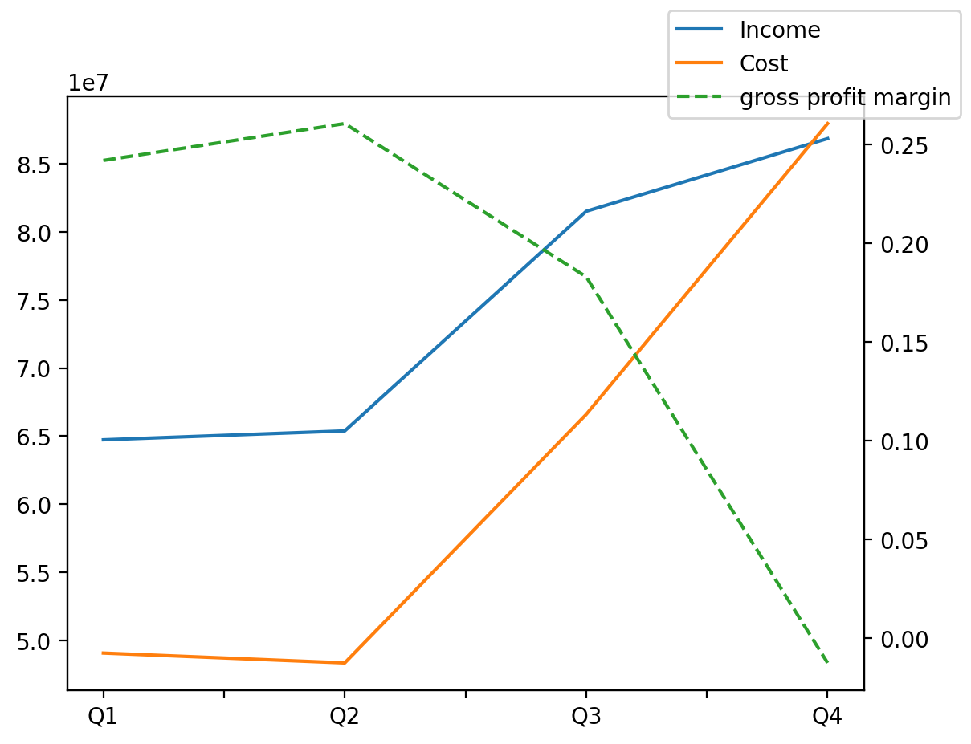
1402/12/29 | Q1 | Q2 | Q3 | Y | Q4 | Q2 / Q1 | Q3 / Q2 | Q4 / Q3
درآمد های عملیاتی | 64722696 | 65378635 | 81517758 | 298479850 | 86860761 | 0.010134605641 | 0.24685622451 | 0.065544037656
بهای تمام شده | -49053575 | -48328591 | -66593471 | -251940160 | -87964523 | -0.014779432488 | 0.37793115053 | 0.32091812724
سود(زیان)ناخالص | 15669121 | 17050044 | 14924287 | 46539690 | -1103762 | 0.088130214835 | -0.12467750816 | -1.073957436
هزینه های عمومی اداری فروش | -2840669 | -2704029 | -4496285 | -15053816 | -5012833 | -0.048101345141 | 0.66280945951 | 0.11488328698
سود(زیان)عملیاتی | 11927607 | 14891435 | 11374223 | 31955525 | -6237740 | 0.24848471282 | -0.23619026642 | -1.5484102079
سایر درآمدهای غیر عملیاتی | 1077259 | 996310 | 1649188 | 5913500 | 2190743 | -0.07514348917 | 0.6552960424 | 0.32837675268
سود(زیان)خالص | 10978638 | 13411575 | 11125090 | 30962935 | -4552368 | 0.22160645064 | -0.17048594218 | -1.4091983076

